동구 신흥판암
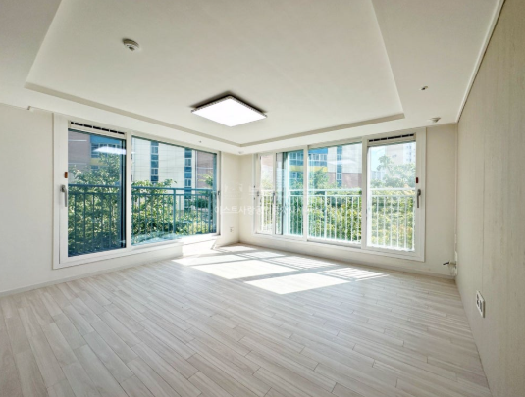
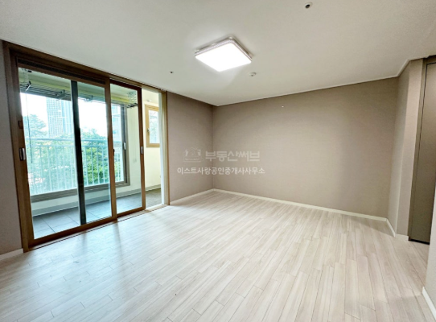
날짜 | 2026.4.18(토)

 | 시간 | 9:30:00 |  | 14:20:00 |  |  | 11:00:00 |  |  | 13:00:00 | 13:15:00 | 13:30:00 |  | 15:00:00 |  |  |  |  | 16:30:00 |  |  |  |  | 18:00:00
 |  | 대동 | 대동 | 대동 | 대동 | 대동 | 신흥동 | 신흥동 | 신흥동 | 신흥동 | 신흥동 | 대동 | 신흥동 | 천동 | 천동 | 천동 | 천동 | 천동 | 용운동 |  |  |  | x | 판암동
아파트명 |  | 이스트시티1단지 | 이스트시티1단지 | 이스트시티1단지 | 이스트시티1단지 | 이스트시티1단지 | 신흥SK뷰 | 신흥SK뷰 | 신흥SK뷰 | 신흥SK뷰 | 신흥SK뷰 | 새들뫼휴먼시아1단지 | 이스트시티2단지 | 리더스시티4 | 리더스시티4 | 리더스시티4 | 리더스시티5 | 리더스시티5 | 이편한세상대전에코포레 | 이편한세상대전에코포레 | 이편한세상대전에코포레 | 이편한세상대전에코포레 | 이편한세상대전에코포레 | 판암삼정그린코아1단지 | 판암삼정그린코아1단지 | 판암삼정그린코아1단지 | 판암삼정그린코아1단지 | 판암삼정그린코아1단지 | 판암삼정그린코아2단지 | 판암삼정그린코아2단지
No. |  | 1 | 2 | 3 | 4 | 5 | 6 | 7 | 8 | 9 | 10 | 11 | 12 | 13 | 14 | 15 | 16 | 17 | 18 | 19 | 19 | 20 | 21 | 22 | 23 | 26 | 27 | 28 | 29 | 30 |  |  |  |  |  |  |  |  | 39 | 40 | 41 | 42 | 43 | 44 | 45 | 46 | 47 | 48 | 49 | 50 | 51 | 52 | 53 | 54 | 55 | 56 | 57 | 58 | 59 | 60 | 61 | 62 | 63 | 64 | 65 | 66 | 67 | 68 | 69 | 70 | 71 | 72 | 73 | 74 | 75 | 76 | 77 | 78 | 79 | 80 | 81 | 82 | 83 | 84 | 85 | 86 | 87 | 88 | 89 | 90 | 91 | 92 | 93 | 94 | 95 | 96 | 97 | 98 | 99 | 100 | 101 | 102
중개 | 부동산 | 이스트사랑 | 이스트사랑 | 이스트사랑 | 이스트사랑 | 이스트사랑 | 이스트박사 | 이스트박사 | 이스트박사 | 이스트박사 | 이스트박사 | 새들뫼공인중개 | 새들뫼공인중개 | 리더스시티공인 | 리더스시티공인 | 리더스시티공인 | 리더스시티공인 | 리더스시티공인 | 에코포레합동/에코포레공인 | 에코포레합동/에코포레공인 | 에코포레합동/에코포레공인 | 에코포레합동/에코포레공인 | 에코포레합동/에코포레공인 | 삼정코아행복공인 | 삼정코아행복공인 | 삼정코아행복공인 | 삼정코아행복공인 | 삼정코아행복공인 | 삼정코아행복공인 | 삼정코아행복공인
 | 연락처 | 010-9767-3823 | 010-9767-3823 | 010-9767-3823 | 010-9767-3823 | 010-9767-3823 | 010-6371-5951 | 010-6371-5951 | 010-6371-5951 | 010-6371-5951 | 010-6371-5951 | 010-3270-6200 | 010-3270-6200 | 010-6759-9050 | 010-6759-9050 | 010-6759-9050 | 010-6759-9050 | 010-6759-9050 | 010-3466-9100 | 010-3466-9100 | 010-3466-9100 | 010-3466-9100 | 010-3466-9100 | 010-5388-8266 | 010-5388-8266 | 010-5388-8266 | 010-5388-8266 | 010-5388-8266 | 010-5388-8266 | 010-5388-8266
 | 주소 및 만남장소 | 대전광역시 동구 동대전로46번길 30, 상가동 103호 (대동, 이스트시티1단지) |  |  |  |  | 대전광역시 동구 동대전로46번길 30(대동, 이스트시티1단지),상가 105호 |  |  |  |  | 대전 동구 대동527 새들뫼휴먼시아상가동103호 |  | 대전광역시 동구 안샘로 11, 리더스시티4BL근린생활시설상가 4동, 104호 |  |  |  |  | 대전 동구 용운로203, 에코포레아파트 단지상가 108호 |  |  |  |  | 대전시 동구 새울로19, 1층 (판암동 734번지 삼정그린코아포레스트아파트2단지 상가1층 (판암성당뒷편)
아파트 | 연식 | 2018 | 2018 | 2018 | 2018 | 2018 | 2022 | 2022 | 2022 | 2022 | 2022 | 2010 | 2018 | 2024.07 | 2024.07 | 2024.07 | 2024.12 | 2024.12 | 2020 | 2020 | 2020 | 2020 | 2020 | 2018 | 2018 | 2018 | 2018 | 2018 | 2018 | 2018
 | 세대수 | 1345 | 1345 | 1345 | 1345 | 1345 | 1588 | 1588 | 1588 | 1588 | 1588 | 897 | 636 | 1328 | 1328 | 1328 | 2135 (임대 712^) | 2135 (임대 712^) | 2267 | 2267 | 2267 | 2267 | 2267 | 1245 | 1245 | 1245 | 1245 | 1245 | 320 | 320
 | 평형 | 26A | 30B | 30A | 34A | 34B | 30 | 34 | 34 | 30 | 34 | 34A | 34C (4베이) | 24A | 24C | 33A | 24B | 34A | 25 | 33 | 33 | 33 | 33 | 31 | 31 | 29 | 29 | 24A(판) | 24A(판) | 29
 | 동호수 | 107-2801 | 112-401 | 110-703 | 102-404 | 104-1401 | 108-23 | 103-12 | 103-19 | 111-고 | 107-25 | 110-중 | 201-고 | 402-205 | 402-1506 | 409-19 | 507-2405 | 505-중 | 101-2405 | 104-2302 | 105-2801 | 105-2301 | 106-1505 | 105-1403 | 105-901 | 116-702 | 104-1903 | 113-2202 | 201-605 | 202-905
 | 구조 | 계단식 | 계단식 | 계단식 | 계단식 | 계단식 | 계단식 | 계단식 | 계단식 | 계단식 | 계단식 | 계단식 | 계단식 | 계단식 | 계단식 | 계단식 | 계단식 | 계단식 | 계단식 | 계단식 | 계단식 | 계단식 | 계단식 | 계단식 | 계단식 | 계단식 | 계단식 | 계단식 | 계단식 | 계단식
 | 타입 | 방3화2 | 방3화2 | 방3화2 | 방3화2 | 방3화2 | 방3화2 | 방3화2 | 방3화2 | 방3화2 | 방3화2 | 방3화2 | 방3화2 | 방3화2 | 방3화2 | 방3화2 | 방3화2 | 방3화2 | 방3화2 | 방3화2 | 방3화2 | 방3화2 | 방3화2 | 방3화2 | 방3화2 | 방3화2 | 방3화2 | 방3화2 | 방3화2 | 방3화2
 | 방향 | 남동향 | 남동향 | 남동향 | 남동향 | 남서향 |  | 남동향 | 남동향 |  | 남서향 | 남향 | 남서향 | 남서향 | 남서향 | 남서향 | 남서향 | 남동향 |  | 남동향 | 남동향 | 남동향 | 남서향 | 남서향 | 남동향 | 남동향 | 남동향 | 남동향 | 남향 | 남향
상황 | 거주자 | 세입자 | 세입자 | 집주인 | 세입자 | 집주인 |  |  | 공실 | 세입자 |  |  |  |  |  | 집주인 | 세입자 | 세입자 | 집주인 | 집주인 | 공실 | 집주인 | 집주인 | 집주인 | 집주인 | 세입자 | 집주인 | 세입자 | 집주인 | 공실
 | 이사사유 |  |  |  |  |  |  |  |  |  |  |  |  |  |  | 서구 관저동 이사 (직장,기존거주) |  |  |  |  |  |  |  | 딸넷
 | 만기일 | 27년2월 | 27년3월 | 27년 9월 하순 | 27년7월 | 27년2월 이후 아무때나 |  |  |  | 26.11월 초 |  |  |  |  |  | 26.8월 말 잔금 희망(2년) | 27년1월(갱x) | 27년3월 (갱x) | 27년1월 하순 | 28년8월 협의 입주 |  |  |  |  |  |  |  | 27년1월6일 (갱O)
 | 특이사항 | 전망일조 최상 안쪽라인 따뜻하고 환한집 전세안고, 선호라인, 신혼부부에 인사잘하는애기, 거실화장실깨진타일, 안방 누수또는 곰팡이 | 안정적인 정원뷰, 채광좋고 구조, 전세승계 냄새심한할아버지집 | 앞동으로 전망좋고 채광 굿, 전세승계 형식, 초품아, 더블역세권 엄마 아들 사진 보이고, 거실에서 지하차도랑 2단지 보임. | 급매. 전세안고. 생활권 편리한 동. 관리최상 알파룸까지 방4개 집 상태 깨끗 로얄동, 상가 및 정문 가까운동 중문없. 쌍둥이남아2 중1여아1 단지내친정 계속살기원함 | 선호동 교통 상권 편리 깨끗하고 예쁜집 협의입주 해잘드는 양창구조 말많은남자주인+애기 타일,유리수리예정 중문있 ㄱ자창(거실) | 고층 멋진뷰, 차없는 지상, 초,중학교 인근, 상태최상 전망최상 중문 탄성, 엘베2대라인 햇볕 잘듦. 중문,줄눈,미세방충망, 고층뷰로 컨디션 좋은집 | 정원뷰, 채광좋고 주인거주로 관리잘된 집, 상태최상, 전망최상, 로얄동로얄층 | 시스템에어컨4대, 중문, 도배,줄눈,탄성,식세기,인덕션, 앞조망 사이조망 시원하게 나옴. | 세입자 계속 거주 희망. 11월초입주, 막힘없는 뷰, 에어컨 4대, 앞이 가려지지 않아서 전망과 채광이좋음, | 시스템4대.줄눈 탄성 엔지니어스톤 밝고 환한집, 시원한 천변뷰, 7월말 협의, 선호동, 남서향 조문산 뷰 좋은 집, 로얄동 로얄층 | 남향, A형구조, 욕실1칸 수리, 대동지하철, 초역세권 전세1개 3.5억 | 확트인 전망. 햇빛풍부. 시스템에어컨 4대. 중문. 미세방충망. LED | 층간소음 걱정없는 59 A타입의 귀한 피로티, 시스템에어컨전실,환풍기등 에어컨4대,중문 | 풀옵션 전망좋고 예쁘고 깔끔 | 34평 2월 전세가 4억 찍음(최고가) 34평 전세대기자는 없고 보수적으로 3.5억이면 나감. 3.8억 전세 1개 있는 것 안나가고 있음. 409동 로얄동(트인뷰) 로얄층, 시에4대,주방수납강화, 옵션다수,깔끔관리, 가격 네고는 x 잔금: 26.8월 말 이후 (2년) | 24평 전세 2.8억 가능 24평 전세가 훨씬 수요가 많고 잘나감. 시에4대, 중문, 식장산뷰, 햇살잘듦 신혼부부 추천. | 24평 전세 3.5억 가능 전세대기자는 없음. 505동 막힌뷰. 전세 가장 늦게 나감. 세입자 출산한지 얼마 안됨. 잘 안보여줘서 매매가 낮음. | 전세가 2.5억 가능 | 시스템에어컨 4대, 중문, 방4개구조 (선호) 인기동, 로얄층, | 거실확장형, 알파룸 유리, 에어컨 3대, 중문, 인덕션하이브리드, | 거실 사이뷰, 내부상태 깨끗, 상가 이용편리한동 가격조율 빠른입주가능 | 로얄동,로얄층,선호구조, 팬트리구조,맨앞동,뻥뷰, 최고의 조망권, 시에2대,중문,인덕션 | 전세대기자 있음. 전세가 보수적 3.2 (이상가능) *사장님 추천매물 50대 가족 거주 31평은 희소성 있음. 매매가 잘 안떨어짐. 확트인뷰,조망권최상, 앞동,선호동,관리굿 중문,보일러교체,탄성. | 40대 애기엄마 가족. 탁 트인 뷰(식장산뻥뷰), 중문 설치, 주인 거주로 컨디션 굿. 앞동,선호동,안정감(9층) 중문,보일러교체 고양이집 | 안정감있고,아주깨끗한 집. 중심동, 절충가능(3.7억까지) 고사리 | 29평 샘플로 보여주심. | 24평 로얄동, 로얄층. 부동산에 올리지도 않은 장부매물. 24평은 무조건 A타입 선호 (매도나음) 지금 좋은 물건이 요거하나 나머지는 매도 힘드니 31평 추천! 24평 전세가 2.8억 가능. 이건 낮게 껴있음. 세입자: 어르신 2분. 세입자 관리 잘함 | 매매,전세 1단지 우선. 24평 이 물건은 진짜 좋음. 공원보이는 트인 뷰. 정남향. 판암IC 바로 빠지고 어르신 실거주로 제격인 물건. 전세가 31 2.6(보수)~2.7억. 1단지랑 매매가 4천 차이 (상승에선 2천) 전세가 현재 2천 차이로 보심. 여기를3억정도에사면좋다 | 앞동,남향집, 전망최상, 상태 굿, 공실.
가격 | 매매가 | 37000 | 47000 | 45000 | 49500 | 55000 | 50000 | 57000 | 58000 | 50500 | 59000 | 43000 | 43000 | 37500 | 38000 | 55000 | 39000 | 50000 | 31000 | 44000 | 44500 | 45500 | 46000 | 42000 | 42000 | 37700 | 40000 | 34000 | 32000 | 36000
 | 협의매매가 | 37000 | 45000 | 45000 | 49500 | 52000 | 50000 | 57000 | 58000 | 50500 | 59000 | 43000 | 43000 | 37000 | 37500 | 55000 | 39000 | 50000 | 31000 | 43000 | 44000 | 45000 | 45000 | 41000 | 41000 | 37000 | 39000 | 33000 | 30000 | 34000
 | 전세가 | 24000 | 29000 | 33000 | 30000 | 38000 | 33000 | 35000 | 35000 |  | 35000 | 33000 | 31000 | 28000 | 28000 | 35000 | 28000 | 27000 | 22000 | 30000 | 30000 | 30000 | 30000 | 32000-3.3 | 32000 | 26000 | 32000 | 24000 | 22000
 | 매전차이 | 13000 | 16000 | 12000 | 19500 | 14000 | 17000 | 22000 | 23000 | 50500 | 24000 | 10000 | 12000 | 9000 | 9500 | 20000 | 11000 | 23000 | 9000 | 13000 | 14000 | 15000 | 15000 | #VALUE! | 9000 | 11000 | 7000 | 9000 | 8000 | 34000 | 6000 | 0 | 0 | 0 | 0 | -26000 | 36000 | 0 | 0 | 0 | 0 | 0 | 0 | 0 | 0 | 0 | 0 | 0 | 0 | 0 | 0 | 0 | 0 | 0 | 0 | 0 | 0 | 0 | 0 | 0 | 0 | 0 | 0 | 0 | 0 | 0 | 0 | 0 | 0 | 0 | 0 | 0 | 0 | 0 | 0 | 0 | 0 | 0 | 0 | 0 | 0 | 0 | 0 | 0 | 0 | 0 | 0 | 0 | 0 | 0 | 0 | 0 | 0 | 0 | 0 | 0 | 0 | 0 | 0 | 0 | 0 | 0
 | 전세가율 | 65% | 62% | 73% | 61% | 69% | 66% | 61% | 60% | 0% | 59% | 77% | 72% | 75% | 74% | 64% | 72% | 54% | 71% | 68% | 67% | 66% | 65% | #VALUE! | 76% | 69% | 80% | 71% | 69% | 0% | 82% | #DIV/0! | #DIV/0! | 0% | 0% | 72% | 0% | 0% | #DIV/0! | #DIV/0! | #DIV/0! | #DIV/0! | #DIV/0! | #DIV/0!
 | 부동산 복비(0.4%) | 148 | 180 | 180 | 198 | 208 | 200 | 228 | 232 | 202 | 236 | 172 | 172 | 148 | 150 | 220 | 156 | 200 | 124 | 172 | 176 | 180 | 180 | 164 | 164 | 148 | 156 | 132 | 120 | 136 | 132 | 0 | 0 | 0 | 0 | 0 | 144 | 0 | 0 | 0 | 0 | 0 | 0 | 0 | 0 | 0 | 0 | 0 | 0 | 0 | 0 | 0 | 0 | 0 | 0 | 0 | 0 | 0 | 0 | 0 | 0 | 0 | 0 | 0 | 0 | 0 | 0 | 0 | 0 | 0 | 0 | 0 | 0 | 0 | 0 | 0 | 0 | 0 | 0 | 0 | 0 | 0 | 0 | 0 | 0 | 0 | 0 | 0 | 0 | 0 | 0 | 0 | 0 | 0 | 0 | 0 | 0 | 0 | 0 | 0 | 0 | 0
 | 법무 등기비(20) | 20 | 20 | 20 | 20 | 20 | 20 | 20 | 20 | 20 | 20 | 20 | 20 | 20 | 20 | 20 | 20 | 20 | 20 | 20 | 20 | 20 | 20 | 20 | 20 | 20 | 20 | 20 | 20 | 20 | 20 | 20 | 20 | 20 | 20 | 20 | 20 | 20 | 20 | 20 | 20 | 20 | 20 | 20 | 20 | 20 | 20 | 20 | 20 | 20 | 20 | 20 | 20 | 20 | 20 | 20 | 20 | 20 | 20 | 20 | 20 | 20 | 20 | 20 | 20 | 20 | 20 | 20 | 20 | 20 | 20 | 20 | 20 | 20 | 20 | 20 | 20 | 20 | 20 | 20 | 20 | 20 | 20 | 20 | 20 | 20 | 20 | 20 | 20 | 20 | 20 | 20 | 20 | 20 | 20 | 20 | 20 | 20 | 20 | 20 | 20 | 20
 | 취득세(1.1%) | 407 | 495 | 495 | 544.5 | 572 | 550 | 627 | 638 | 555.5 | 649 | 473 | 473 | 407 | 412.5 | 605 | 429 | 550 | 341 | 473 | 484 | 495 | 495 | 451 | 451 | 407 | 429 | 363 | 330 | 374 | 363 | 0 | 0 | 0 | 0 | 0 | 396 | 0 | 0 | 0 | 0 | 0 | 0 | 0 | 0 | 0 | 0 | 0 | 0 | 0 | 0 | 0 | 0 | 0 | 0 | 0 | 0 | 0 | 0 | 0 | 0 | 0 | 0 | 0 | 0 | 0 | 0 | 0 | 0 | 0 | 0 | 0 | 0 | 0 | 0 | 0 | 0 | 0 | 0 | 0 | 0 | 0 | 0 | 0 | 0 | 0 | 0 | 0 | 0 | 0 | 0 | 0 | 0 | 0 | 0 | 0 | 0 | 0 | 0 | 0 | 0 | 0
 | 예상 수리비 | 0 | 0 | 0 | 0 | 0 | 0 | 0 | 0 | 0 |  | 0 | 0 | 0 | 0 | 0 | 0 | 0 | 0 | 0 | 0 | 0 | 0 | 0 | 0 | 0 | 0 | 0 | 0 | 0 | 0 | 0 | 0 | #REF! | 0 | 0 | 0 | 0 | 0 | 0 | 0 | 0 | 0 | 0 | 0 | 0 | 0 | 0 | 0 | 0 | 0 | 0 | 0 | 0 | 0 | 0 | 0 | 0 | 0 | 0 | 0 | 0 | 0 | 0 | 0 | 0 | 0 | 0 | 0 | 0 | 0 | 0 | 0 | 0 | 0 | 0 | 0 | 0 | 0 | 0 | 0 | 0 | 0 | 0 | 0 | 0 | 0 | 0 | 0 | 0 | 0 | 0 | 0 | 0 | 0 | 0 | 0 | 0 | 0 | 0 | 0 | 0
 | 실 투자금 | 13575 | 16695 | 12695 | 20262.5 | 14800 | 17770 | 22875 | 23890 | 51277.5 | 24905 | 10665 | 12665 | 9575 | 10082.5 | 20845 | 11605 | 23770 | 9485 | 13665 | 14680 | 15695 | 15695 | #VALUE! | 9635 | 11575 | 7605 | 9515 | 8470 | 34530 | 6515 | 20 | 20 | #REF! | 20 | -25980 | 36560 | 20 | 20 | 20 | 20 | 20 | 20 | 20 | 20 | 20 | 20 | 20 | 20 | 20 | 20 | 20 | 20 | 20 | 20 | 20 | 20 | 20 | 20 | 20 | 20 | 20 | 20 | 20 | 20 | 20 | 20 | 20 | 20 | 20 | 20 | 20 | 20 | 20 | 20 | 20 | 20 | 20 | 20 | 20 | 20 | 20 | 20 | 20 | 20 | 20 | 20 | 20 | 20 | 20 | 20 | 20 | 20 | 20 | 20 | 20 | 20 | 20 | 20 | 20 | 20 | 20
 | 200% 수익 매도가 | 64150 | 78390 | 70390 | 90025 | 81600 | 85540 | 102750 | 105780 | 153055 | 108810 | 64330 | 68330 | 56150 | 57665 | 96690 | 62210 | 97540 | 49970 | 70330 | 73360 | 76390 | 76390 | #VALUE! | 60270 | 60150 | 54210 | 52030 | 46940 | 103060 | 46030 | 40 | 40 | #REF! | 40 | -51960 | 109120 | 40 | 40 | 40 | 40 | 40 | 40 | 40 | 40 | 40 | 40 | 40 | 40 | 40 | 40 | 40 | 40 | 40 | 40 | 40 | 40 | 40 | 40 | 40 | 40 | 40 | 40 | 40 | 40 | 40 | 40 | 40 | 40 | 40 | 40 | 40 | 40 | 40 | 40 | 40 | 40 | 40 | 40 | 40 | 40 | 40 | 40 | 40 | 40 | 40 | 40 | 40 | 40 | 40 | 40 | 40 | 40 | 40 | 40 | 40 | 40 | 40 | 40 | 40 | 40 | 40
 | 특이사항
수리 | 욕실
 | UBR욕실
 | 싱크대
 | 신발장
 | 도배,장판
 | 샷시
 | 베란다수납장
 | 조명
 | 타일
 | 확장여부(-)
 | 합계 | 0 | 0 | 0 | 0 | 0 | 0 | 0 | 0 | 0 |  | 0 | 0 | 0 | 0 | 0 | 0 | 0 | 0 | 0 | 0 | 0 | 0 | 0 | 0 | 0 | 0 | 0 | 0 | 0 | 0 | 0 | 0 | #REF! | 0 | 0 | 0 | 0 | 0 | 0 | 0 | 0 | 0 | 0 | 0 | 0 | 0 | 0 | 0 | 0 | 0 | 0 | 0 | 0 | 0 | 0 | 0 | 0 | 0 | 0 | 0 | 0 | 0 | 0 | 0 | 0 | 0 | 0 | 0 | 0 | 0 | 0 | 0 | 0 | 0 | 0 | 0 | 0 | 0 | 0 | 0 | 0 | 0 | 0 | 0 | 0 | 0 | 0 | 0 | 0 | 0 | 0 | 0 | 0 | 0 | 0 | 0 | 0 | 0 | 0 | 0 | 0
투자기준 | 저평가여부 (절대가)
 | 4층이상
 | 300세대 이상
 | 15~33평
 | 투자금 5천이하
 | 투자금 대비 200%수익률 가능
 | 전세가율 85%
 | 주변 장기 공급
 | 주변 동일평형 전세
 | 잔금 준비 여부
 | 전세금10% 준비 여부
입지평가 | 직장
 | 교통
 | 학군
 | 환경
 | 공급
기타 특이사항

 |  |  |  |  |  |  |  |  |  |  |  |  |  |  |  |  |  |  |  |  |  | 이편한에코 33평 105-23층
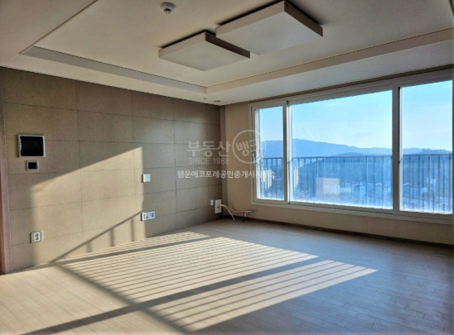
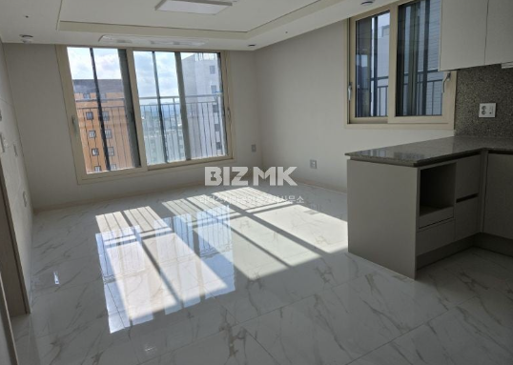

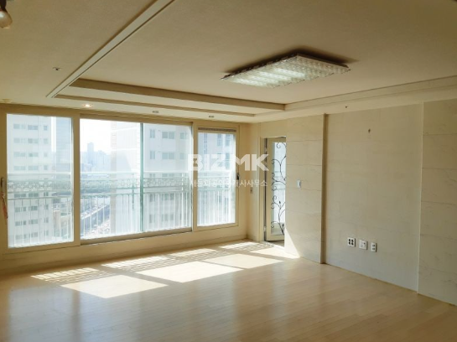
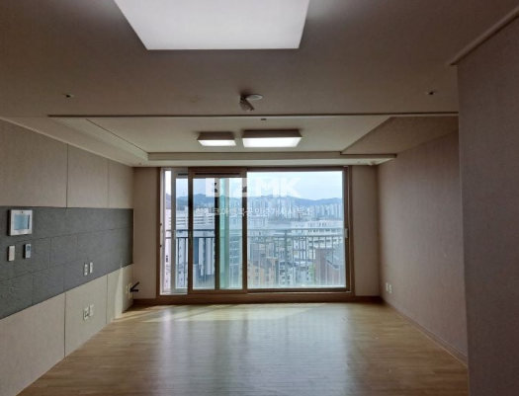
 |  |  |  |  |  |  |  |  |  |  |  |  |  |  |  |  |  |  |  |  |  |  |  |  |  |  |  |  | 삼정그린코아2단지 좌)24평 우)29평
 |  |  |  |  | 이스트시티1단지 33평 102-404
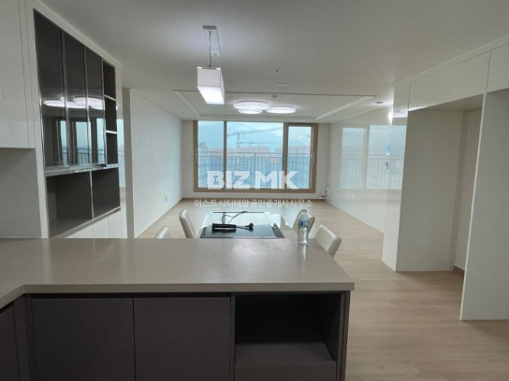

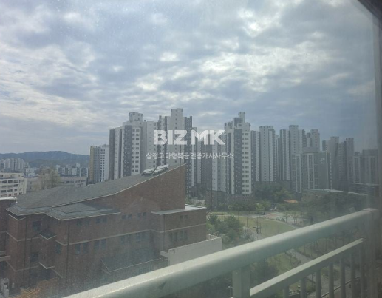

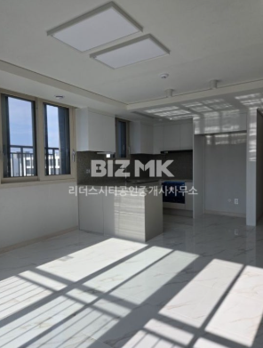

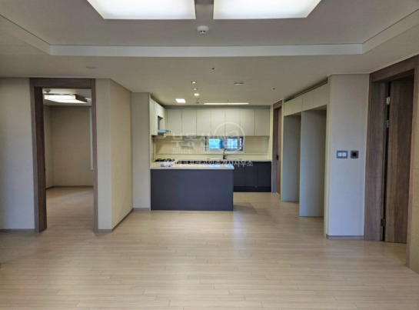

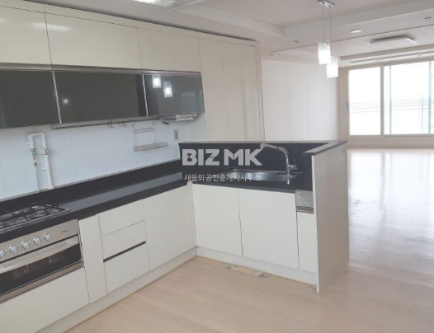

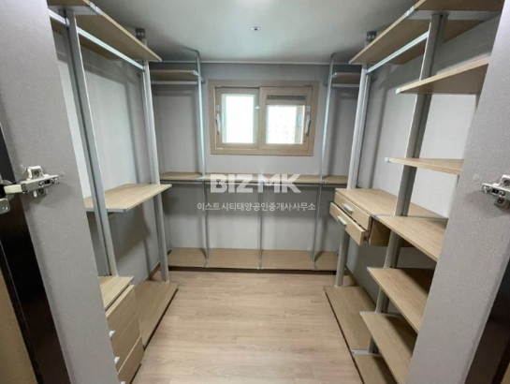

 |  |  |  |  | 33평 104-14

